Chi tiết địa chất
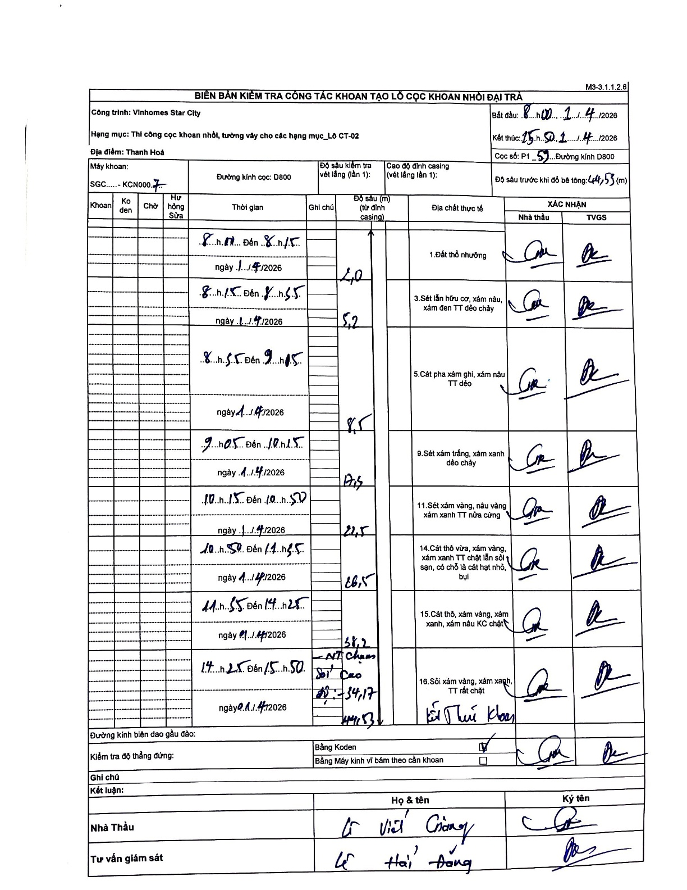
Dự án | Star City Thanh Hóa
Hạng mục | Thi công cọc khoan nhồi, tường vây cho các hạng mục_Lô CT-02
Tên bộ phận | Cọc khoan nhồi
Số hiệu cọc | P1-59
Tên Máy khoan | SGC-KCN0007
Đường kính | D800
Bắt đầu thi công | 08:00 01/04/2026
Kết thúc thi công | 15:50 01/04/2026

Địa chất TT | Đường kính | Mô tả lớp thiết kế | Từ (h) | Đến (h) | Cao độ từ | Cao độ đến | T.Gian (h) | Dài (m) | V (m/h) | Ghi chú
Đất thổ nhưỡng | D800 | Đất thổ nhưỡng | 08:00 01/04/2026 | 08:15 01/04/2026 | 0 | -2 | 0.25 | 2 | 8
2 | D800 | Sét lẫn hữu cơ, xám nâu, xám đen TT dẻo chảy | 08:15 01/04/2026 | 08:55 01/04/2026 | -2 | -5.2 | 0.67 | 3.2 | 4.8
3 | D800 | Cát pha xám ghi, xám nâu TT dẻo | 08:55 01/04/2026 | 09:05 01/04/2026 | -5.2 | -8.5 | 0.17 | 3.3 | 19.8
4 | D800 | Sét xám trắng, xám xanh dẻo chảy | 09:05 01/04/2026 | 10:15 01/04/2026 | -8.5 | -12.3 | 1.17 | 3.8 | 3.26
5 | D800 | Sét xám vàng, nâu vàng xám xanh TT nửa cứng | 10:15 01/04/2026 | 10:50 01/04/2026 | -12.3 | -22.5 | 0.58 | 10.2 | 17.49
6 | D800 | Cát thô vừa, xám vàng, xám xanh TT chặt lẫn sỏi sạn, có chỗ là cát hạt nhỏ, bụi | 10:50 01/04/2026 | 11:35 01/04/2026 | -22.5 | -26.5 | 0.75 | 4 | 5.33
7 | D800 | Cát thô, xám vàng, xám xanh, xám nâu KC chặt | 11:35 01/04/2026 | 14:25 01/04/2026 | -26.5 | -38.2 | 2.83 | 11.7 | 4.13
8 | D800 | Sỏi xám vàng, xám xanh, TT rất chặt | 14:25 01/04/2026 | 15:50 01/04/2026 | -38.2 | -44.53 | 1.42 | 6.33 | 4.47

ẢNH BIÊN BẢN GỐC

